2-9_刑法犯検挙件数、検挙率の移り変わり
■刑法犯検挙件数・検挙率の移り変わり

 |  | 平成12年 (2000) | 13 (2001) | 14 (2002) | 15 (2003) | 16 (2004) | 17 (2005) | 18 (2006) | 19 (2007) | 20 (2008) | 21 (2009) | 22 (2010) | 23 (2011) | 24 (2012) | 25 (2013) | 26 (2014) | 27 (2015) | 28 (2016) | 29 (2017) | 30 (2018) | 令和元年 (2019) | ２ (2020) | ３ (2021) | ４ (2022) | 5 (2023) | 6 (2024)
 | 認知件数 （件） | 26288 | 31258 | 32183 | 27801 | 23841 | 18750 | 17969 | 16553 | 15455 | 15258 | 15501 | 13762 | 15139 | 15447 | 12435 | 11308 | 9573 | 8737 | 7967 | 6771 | 6039 | 5814 | 6830 | 7771 | 8147
 | 検挙件数 （件） | 5536 | 5629 | 6228 | 8191 | 7565 | 8153 | 6484 | 6715 | 6111 | 4873 | 4326 | 4737 | 4557 | 4451 | 4294 | 4446 | 3341 | 3663 | 3340 | 2840 | 2511 | 2952 | 3021 | 3665 | 3231
 | 検挙率 （％） | 21.1 | 18.0 | 19.4 | 29.5 | 31.7 | 43.5 | 36.1 | 40.6 | 39.5 | 31.9 | 27.9 | 34.4 | 30.1 | 28.8 | 34.5 | 39.3 | 34.9 | 41.9 | 41.9 | 41.9 | 41.6 | 50.8 | 44.2 | 47.2 | 39.7
 | 資料：「滋賀の犯罪」県警察本部
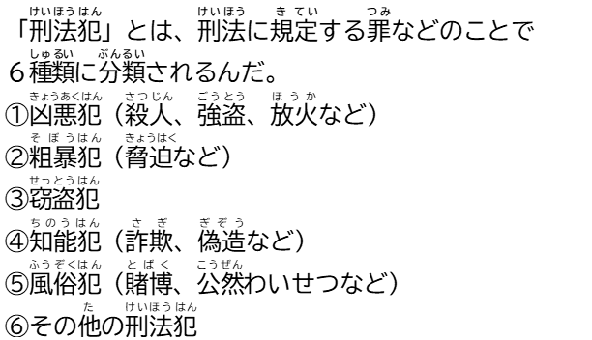
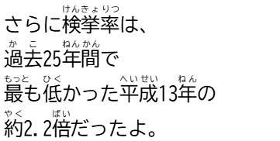

刑法犯検挙件数・検挙率の移り変わり
（％）
（件）

